상품제안서
쿨방석 여름방석 시원한 의자방석 쿨매쉬 아이스방석 | 상품코드: F27268

 |  |  |  |  |  |  | 02-412-0044 | www.easy1.co.kr
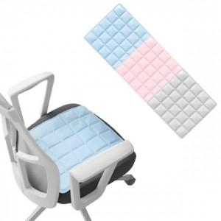

【상세/제작정보】 | 기본수량 미만 인쇄시 비용 추가. 스티커 제작및 부착 비용 별도 문의. 실크인쇄 문의.

【인쇄/포장옵션】 | 실크 / OPP(비닐)

【공급단가】 | 수량 | 60~ | 120~ | 500~ | 1,000~ | 2,000~
*VAT별도 | 단가 | 8,160원 | 8,020원 | 7,820원 | 7,680원 | 7,480원

【상품 URL】 | http://www.easy1.co.kr/src/goods_detail.php?gdno=27268

